PI-O'LE
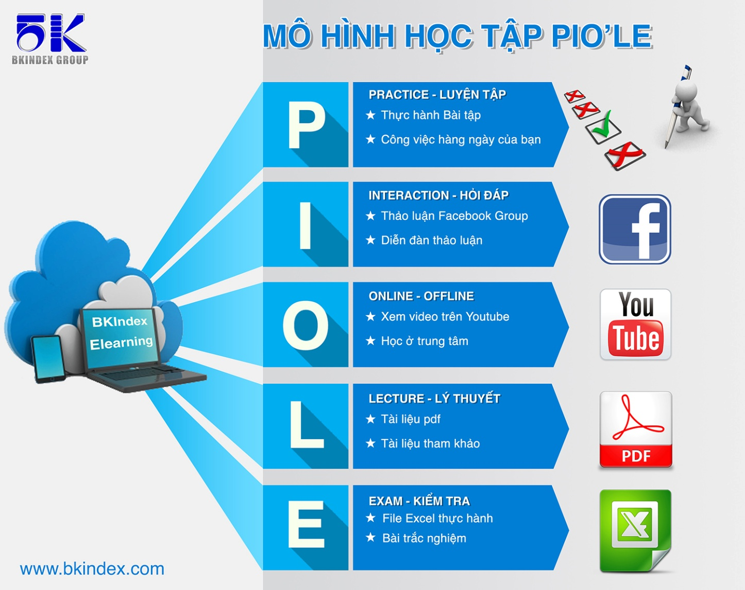

Mô hình học này được xây dựng và kế thừa từ mô hình LIPE của tổ hợp giáo dục đào tạo TOPICA, đơn vị dẫn đầu trong công nghệ đào tạo trực tuyến hiện nay.

Casestudy
 | Dim và Fact khác nhau như thế nào?
Trả lời


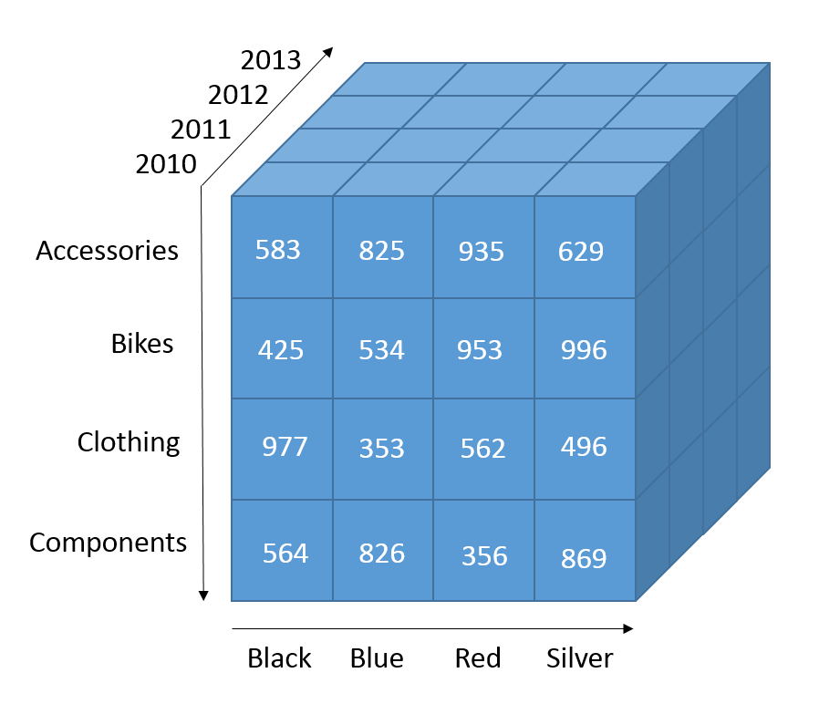



 | Đáp án
 | Dimension: cung cấp các thông tin, ngữ cảnh cho bảng fact Fact: Có độ đo (measure) có thể tính toán được dựa trên các dim Các bạn cùng thực hành để hiểu rõ hơn 2 khái niệm này nhé !

Index
LOAD DATA BẰNG POWER QUERY

Case study | go to index

Existing worksheet | go to index

Dim & Fact | go to index

Data model | go to index

Sum up | go to index

QA&Practice | go to index

Existing worksheet
LOAD DATA BẰNG POWER QUERY
back to Index

Dim & Fact
VẼ VOI - PHÂN TÍCH DIM & FACT
back to Index

Requirement | ID đơn hàng | Nhân viên | Mức ưu tiên | Hình thức vận chuyển
Phân tích về cái gì? | ID khách hàng | Hà Chi | Trung bình | Máy bay
Doanh thu | Nhân viên | Lan Anh | Quan trọng | Tàu
 | Qúy | Thảo | Thấp | Xe tải
 | Tháng |  | Không chỉ định
Trên khía cạnh nào? | Ngày đặt |  | Cao
Tỉnh thành | Mức ưu tiên
Thời gian | Mã hàng
 | Số lượng đặt
 | Giá bán
 | Thành tiền
 | Hình thức vận chuyển
 | Tỉnh thành
 | Khu vực
 | Miền

Data model
XÂY DỰNG DATA MODEL
back to Index

ID đơn hàng
ID khách hàng |  |  | Nhân viên
Nhân viên
Qúy
Tháng | Qúy | Tháng | Ngày đặt
Ngày đặt
Mức ưu tiên |  |  | Mức ưu tiên
Mã hàng |  |  |  | Số lượng đặt
Số lượng đặt |  |  | Giá bán | Thành tiền
Giá bán
Thành tiền
Hình thức vận chuyển |  |  | Hình thức vận chuyển
Tỉnh thành
Khu vực
Miền | Miền | Khu vực | Tỉnh thành

QA&Practice
Hỏi đáp và Luyện tập (Practice)
Extract data bằng Power Query

Dim & Fact: Bảng nào là dữ liệu động, bảng nào là dữ liệu tĩnh ?
Có những dạng data model nào ?

Bài tập cơ bản: Thực hành với sheet Sale của file KinhDoanh.xlsx:
1. ETL dữ liệu
2. Viết requirement
3. Lên bảng danh mục các cột (vẽ voi)
4. Phân tích Dim & Fact
5. Vẽ data model

Bài tập nâng cao: Thực hành với sheet Sale và sheet Marketing của file KinhDoanh.xlsx:
1. ETL dữ liệu (Merge 2 sheet với nhau)
2. Viết requirement
3. Lên bảng danh mục các cột (vẽ voi)
4. Phân tích Dim & Fact
5. Vẽ data model

